Sheet1
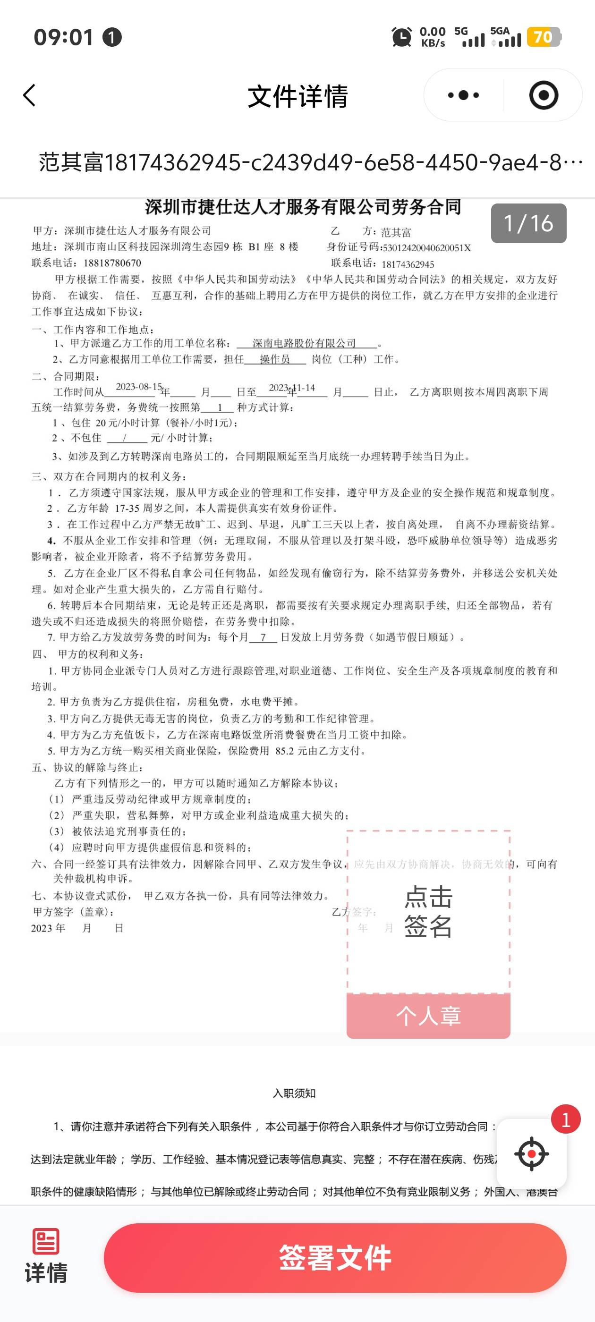
2026年脱贫劳动力及监测对象省外务工一次性交通补助名册（8.21）
序号 | 姓名 | 身份证 | 户籍地址 | 电话 | 省外就业地址 | 省外就业时间
1 | 赵丽杰 | 530124199407****** | 散旦镇沙营村委会沙营村沙营村210号 | 1360884***** | 广东省佛山市顺德区美至美电器有限公司 | 2026.1
2 | 肖雪 | 530124199909****** | 富民县东村镇乐在村委会响石村 | 1370843**** | 浙江省金华市永康市东城街道总部中心金贸大厦13楼（浙江厚道户外用品有限公司） | 2026.1
3 | 李有明 | 530128198210****** | 云南省昆明市富民县永定街道办事处河东村委会小瓦房村 | 1362947**** | 福建省福州市仓山区城门镇潘墩路188号 | 2026.1
4 | 黄佳美 | 530124197802****** | 永定街道兴贡村委会 | 1370849***** | 江苏省泰州市姜堰区天目街道万众村 双登集团股份有限公司 | 2026.1
5 | 李贵华 | 533526198304****** | 云南省昆明市富民县永定街道西邑村委会下西邑村105号 | 1365884**** | 山东省烟台市龙口市经济技术开发区环海路南段（烟台市海洋工程有限公司） | 2026.1
6 | 唐银官 | 53012420009****** | 富民县东村镇杜朗村委会小杜朗村3号 | 1838816**** | 江苏省苏州市太仓市 | 2026.1
7 | 马慧斌 | 530124199611****** | 东村镇新庄村和水利村 | 1831399**** | 金凯利生活用品（四川）有限公司 四川省成都市双流区 | 2026.1

